2026-02-27
規制番号 名称 |  |  |  |  | 02-0049 |  | 中央７丁目１番 |  |  |  | (UD-RTR) |  | 運 用 開始日時 |  | 2026-02-14 |  |  |  | 製造番号 |  | K0000003
 |  |  |  |  |  |  |  |  |  |  |  |  |  |  |  |  |  |  | 製造年月 |  | 2025-12-01
管制番号 名称 |  |  |  |  | 20049 |  | 中央７丁目１番 |  |  |  | 1012号「版6」 |  |  |  | 0:52:00 |  |  | ～
 |  |  |  |  |  |  |  |  |  |  |  |  |  |  |  |  |  |  | メーカー |  | 日本信号 |  |  | Int№： | 822
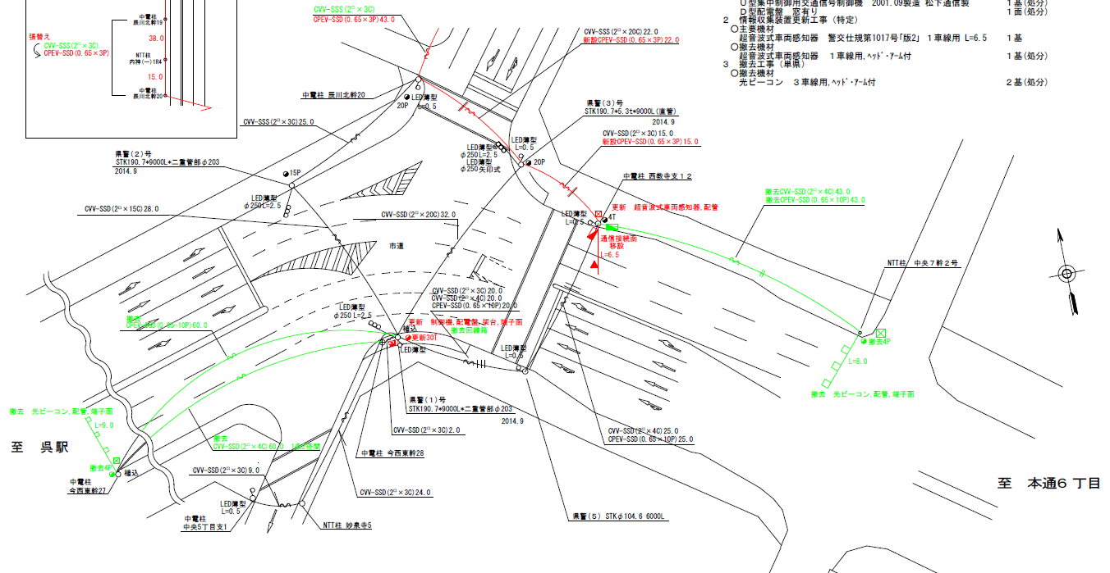

47.3m
50.1m

ステータス機能
S3:閃光
 |  |  |  |  |  |  |  |  |  |  |  |  |  |  |  |  |  |  |  |  |  |  |  | 50 | 13.888888889 | 50.1 | 3.6
 |  |  |  |  |  |  |  |  |  |  |  |  |  |  |  |  |  |  |  |  |  |  |  | 40 | 11.111111111 | 47.3 | 4.3
ステップ番号 |  |  |  | 1 | 2 | 3 | 4 | 5 | 6 | 7 | 8 | 9 | 10 | 11 | 12 | 13 | 14 | 15 | 16 | 17 | 18 | 19 | 20
ステップ名称 |  |  |  | 1PG | 1PW | 1 G | 1 Y | 1 R | 2PG | 2PW | 2 G | 2 Y | 2 R | 3PG | 3PW | 3 G | 3 Y | 3 R
流 動 図
歩灯2
歩灯2
9.7m
13.6m
22.7m
歩灯2
EC6680S+34001001
EC6680S-26328
PD1220A V4.03
１ |  | [ 1V ]
２Ｐ |  | [ 2P ]
２ |  | [ 2V ]
３Ｐ |  | [ 3P ]
３ |  | [ 3V ]
１左矢 |  | [ 3A ]

ＰＵ |  |  |  | 109 |  |  |  |  | 109 |  |  |  |  | 109
ＰＬ | ( | 92秒 | ) | 10 | 5 | 2 | 3 | 4 | 14 | 5 | 2 | 3 | 4 | 23 | 8 | 2 | 3 | 4 |  |  |  |  |  | 120 | 102
保安秒時 | ( | 140秒 | ) | 33 | 5 | 2 | 3 | 4 | 33 | 5 | 2 | 3 | 4 | 29 | 8 | 2 | 3 | 4 |  |  |  |  |  | 140 | 120
最長時間（秒） |  |  |  | 110 | 110 | 110 | 10 | 10 | 110 | 110 | 110 | 10 | 10 | 110 | 110 | 110 | 10 | 10
最短時間（秒） |  |  |  | 6 | 0.95 | 0.95 | 0.95 | 0.95 | 6 | 0.95 | 0.95 | 0.95 | 0.95 | 6 | 0.95 | 0.95 | 0.95 | 0.95
ＡＢ連動出力

2026-02-14
規制番号 名称 |  |  |  |  | 02-0049 |  | 中央７丁目１番 |  |  |  | (UD-RTR) |  | 運 用 開始日時 |  | 2026-02-14 |  |  |  | 製造番号 |  | K0000003
 |  |  |  |  |  |  |  |  |  |  |  |  |  |  |  |  |  |  | 製造年月 |  | 2025-12-01
管制番号 名称 |  |  |  |  | 20049 |  | 中央７丁目１番 |  |  |  | 1012号「版6」 |  |  |  | 0:52:00 |  |  | ～
 |  |  |  |  |  |  |  |  |  |  |  |  |  |  |  |  |  |  | メーカー |  | 日本信号 |  |  | Int№： | 822

47.3m
50.1m

ステータス機能
S3:閃光
 |  |  |  |  |  |  |  |  |  |  |  |  |  |  |  |  |  |  |  |  |  |  |  | 50 | 13.888888889 | 50.1 | 3.6
 |  |  |  |  |  |  |  |  |  |  |  |  |  |  |  |  |  |  |  |  |  |  |  | 40 | 11.111111111 | 47.3 | 4.3
ステップ番号 |  |  |  | 1 | 2 | 3 | 4 | 5 | 6 | 7 | 8 | 9 | 10 | 11 | 12 | 13 | 14 | 15 | 16 | 17 | 18 | 19 | 20
ステップ名称 |  |  |  | 1PG | 1PW | 1 G | 1 Y | 1 R | 2PG | 2PW | 2 G | 2 Y | 2 R | 3PG | 3PW | 3 G | 3 Y | 3 R
流 動 図
歩灯2
歩灯2
9.7m
13.6m
22.7m
歩灯2
EC6680S+34001001
EC6680S-26328
PD1220A V4.03
１ |  | [ 1V ]
２Ｐ |  | [ 2P ]
２ |  | [ 2V ]
３Ｐ |  | [ 3P ]
３ |  | [ 3V ]
１左矢 |  | [ 3A ]

ＰＵ |  |  |  | 109 |  |  |  |  | 109 |  |  |  |  | 109
ＰＬ | ( | 92秒 | ) | 14 | 5 | 2 | 3 | 4 | 10 | 5 | 2 | 3 | 4 | 23 | 8 | 2 | 3 | 4 |  |  |  |  |  | 120 | 102
保安秒時 | ( | 140秒 | ) | 33 | 5 | 2 | 3 | 4 | 33 | 5 | 2 | 3 | 4 | 29 | 8 | 2 | 3 | 4 |  |  |  |  |  | 140 | 120
最長時間（秒） |  |  |  | 110 | 110 | 110 | 10 | 10 | 110 | 110 | 110 | 10 | 10 | 110 | 110 | 110 | 10 | 10
最短時間（秒） |  |  |  | 6 | 0.95 | 0.95 | 0.95 | 0.95 | 6 | 0.95 | 0.95 | 0.95 | 0.95 | 6 | 0.95 | 0.95 | 0.95 | 0.95
ＡＢ連動出力

20049（H18.3.20）
規制番号 名称 |  |  |  |  | 2-0049 |  | 中央７丁目１番 |  |  |  |  |  | 運 用 |  | H.18年 3月 20日 |  |  |  | 製造番号 |  | 1A0539
管制番号 名称 |  |  |  |  | 250049 |  | 中央７丁目１番 |  |  |  | （Ｕ形） |  | 開始日時 |  | 15:35:00 |  |  | ～ | 製造年月 |  | 平成13年 9月
40km/h

2P
2P
3P
至 本通り６丁目
至 駅前公園前
2
62.5
52.9
3
3P
50km/h
 |  |  |  |  | 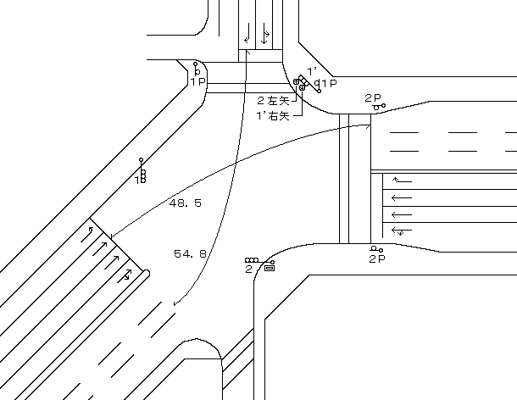
制御：自動生成

ステータス機能
S3:閃光
その他
シリアル／パス端子
連動基板／端子
50km/h
2P
30km/h

ステップ番号 |  |  |  | 1 | 2 | 3 | 4 | 5 | 6 | 7 | 8 | 9 | 10 | 11 | 12 | 13 | 14 | 15 | 16 | 17 | 18 | 19 | 20
ステップ名称 |  |  |  | 1PG | 1PW | 1 G | 1 Y | 1 R | 2PG | 2PW | 2 G | 2 Y | 2 R | 3PG | 3PW | 3 G | 3 Y | 3 R
流 動 図
1
13.4m
8.9m
歩灯2
歩灯2
2
3
22.5m
歩灯2
（１Ｐ） |  | [ 1P ]
１ |  | [ 1V ]
２Ｐ |  | [ 2P ]
２ |  | [ 2V ]
３Ｐ |  | [ 3P ]
３ |  | [ 3V ]
３’左矢 |  | [ 3A ]

最終指定 |  |  |  |  |  |  |  | ○ |  |  |  |  | ○ |  |  |  |  | ○ | スプリット数： |  | 3
可変指定 |  |  |  | ○ |  |  |  |  | ○ |  |  |  |  | ○
保安秒時 | ( | 120秒 | ) | 23 | 5 | 2 | 3 | 4 | 22 | 5 | 2 | 3 | 4 | 30 | 8 | 2 | 3 | 4
最長時間（秒） |  |  |  | 110 | 110 | 110 | 10 | 10 | 110 | 110 | 110 | 10 | 10 | 110 | 110 | 110 | 10 | 10
最短時間（秒） |  |  |  | 6 | 0.95 | 0.95 | 0.95 | 0.95 | 6 | 0.95 | 0.95 | 0.95 | 0.95 | 6 | 0.95 | 0.95 | 0.95 | 0.95
ＡＢ連動出力 |  |  |  | A | B | B | B | B | B | B | B | B | B | B | A | A | A | A

20049
規制番号 名称 |  |  |  |  | 2-0049 |  | 中央７丁目１番 |  |  |  |  |  | 運 用 |  | H.13年10月30日 |  |  |  | 製造番号 |  | 1A0539
管制番号 名称 |  |  |  |  | 250049 |  | 中央７丁目１番 |  |  |  | （Ｕ形） |  | 開始日時 |  | 12:07:00 |  |  | ～ | 製造年月 |  | 平成13年 9月

至 本通り６丁目
至 駅前公園前

ステータス機能
S3:閃光
その他
シリアル／パス端子
連動基板／端子

ステップ番号 |  |  |  | 1 | 2 | 3 | 4 | 5 | 6 | 7 | 8 | 9 | 10 | 11 | 12 | 13 | 14 | 15 | 16 | 17 | 18 | 19 | 20
ステップ名称 |  |  |  | 1PG | 1PW | 1 G | 1 Y | 1 R | 2PG | 2PW | 2 G | 2 Y | 2 R
流 動 図
（ ）
1'
13.4m
8.1m
歩灯2
歩灯なし
1
2
2
22.5m
歩灯2
１Ｐ |  | [ 1P ]
１ |  | [ 1V ]
２Ｐ |  | [ 2P ]
２ |  | [ 2V ]
（ ２左矢 ） |  | [ 2A ]
１’ |  | [ 3V ]
（ １’右矢 ） |  | [ 3A ]

最終指定 |  |  |  |  |  |  |  | ○ |  |  |  |  | ○ | スプリット数： |  | 2
可変指定 |  |  |  | ○ |  |  |  |  | ○
保安秒時 | ( | 100秒 | ) | 46 | 5 | 2 | 3 | 4 | 23 | 8 | 2 | 3 | 4
最長時間（秒） |  |  |  | 110 | 110 | 110 | 10 | 10 | 110 | 110 | 110 | 10 | 10
最短時間（秒） |  |  |  | 6 | 0.95 | 0.95 | 0.95 | 0.95 | 6 | 0.95 | 0.95 | 0.95 | 0.95
ＡＢ連動出力 |  |  |  | A | B | B | B | B | B | A | A | A | A

